1. CUTTING DOCKET
 |  |  |  |  |  |  |  |  |  |  |  | Mã số: |  | MER.QT-1.BM.4
 |  |  |  |  |  |  |  |  |  |  |  | Lần ban hành: |  | 01
 |  |  |  |  |  |  |  |  |  |  |  | Số trang |  | 03/03
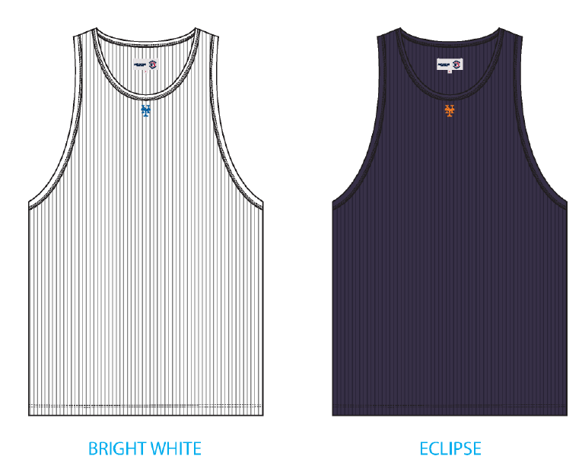
 | THÚY /TUYỀN - 444
 | CUTTING DOCKET |  |  |  |  | TÁC NGHIỆP SẢN XUẤT: THAM KHẢO CÁCH MAY THEO ÁO MẪU MÃ SS25CT035 CHUYỂN CÙNG TÁC NGHIỆP + COMMENT ĐÍNH KÈM
 | JOB NUMBER: |  | A15 SS25 G2735
 | STYLE NUMBER: |  | SS25CT035
 | STYLE NAME : |  | Mets_Tank_Top
 | SEASON: |  | SS25
 | TÊN HÀNG: |  | TANKTOP |  |  |  |  |  | DROP: |  | MAINLINE
 | NGÀY CẤP: |  | 18-Nov-24 |  |  |  |  |  | VẢI CHÍNH: |  | TT - RIB300_RIB 2X2 100% COTTON
 | NGÀY GIAO HÀNG: |  | 28-Nov-24 |  |  |  |  |  | THÀNH PHẦN VẢI: |  | 100% COTTON
 |  |  |  |  |  |  |  |  | KHỔ VẢI: |  | 120
 | Xí nghiệp: |  | UN-AVAILABLE |  |  |  |  |  | KHÁCH HÀNG: |  | ALD
 | XUẤT NGÀY

 |  | SKU | COLOR | SIZE: | XS | S | M | L | XL | XXL |  |  |  |  | TOTAL
 | ORDER CUT |  | BRIGHT WHITE |  | 53 | 97 | 209 | 206 | 104 | 31 |  |  |  |  | 700
 | EXTRA (+/-) |  | BRIGHT WHITE |  | 3 | 6 | 13 | 12 | 6 | 2 |  |  |  |  | 42
 | PAUL'S SAMPLE |  | BRIGHT WHITE |  | 1 | 2 | 2 | 1 | 1 | 1 |  |  |  |  | 8
 | SHIPPING SAMPLE |  | BRIGHT WHITE |  |  | 0 | 2 | 0 | 0 |  |  |  |  |  | 2
 | TOTAL : |  | BRIGHT WHITE |  | 57 | 105 | 226 | 219 | 111 | 34 |  |  |  |  | 752

 |  | SKU | COLOR | SIZE: | XS | S | M | L | XL | XXL |  |  |  |  | TOTAL
 | ORDER CUT |  | NAVY BLAZER |  | 31 | 43 | 96 | 92 | 46 | 14 |  |  |  |  | 322
 | EXTRA (+/-) |  | NAVY BLAZER |  | 2 | 3 | 6 | 6 | 3 | 1 |  |  |  |  | 21
 | PAUL'S SAMPLE |  | NAVY BLAZER |  | 1 | 2 | 2 | 1 | 1 | 1 |  |  |  |  | 8
 | SHIPPING SAMPLE |  | NAVY BLAZER |  |  | 0 | 2 | 0 | 0 |  |  |  |  |  | 2
 | TOTAL : |  | NAVY BLAZER |  | 34 | 48 | 106 | 99 | 50 | 16 |  |  |  |  | 353

 | GRAND TOTAL: |  |  |  | 91 | 153 | 332 | 318 | 161 | 50 |  |  |  |  | 1105

 | PHẦN A : VẢI
VẢI |  |  | VỊ TRÍ | MÀU | ĐVT | SỐ LƯỢNG ĐƠN HÀNG | ĐỊNH MỨC | SỐ LƯỢNG THEO ĐỊNH MỨC (NET) | LỖI VẢI (DEFECT) + ĐẦU KHÚC | SỐ LƯỢNG CẦN CẤP CHO TEST INHOUSE | SỐ LƯỢNG CẦN CẤP CHO TEST OUTSOURCE | SỐ LƯỢNG CẦN CẤP CHO TỔ CẮT (GROSS) | GHI CHÚ / CODE VẢI
BRIGHT WHITE
1 | TT - RIB300_RIB 2X2 100% COTTON |  | VẢI CHÍNH + VIỀN ÁO | BRIGHT WHITE | M | 752 | 0.63 | 473.8 | 35.48 |  | 2 | 511 | ALSS25P0731001T00K LÓT 707/9, ÁNH A, CẤP 511M
NAVY BLAZER
1 | TT - RIB300_RIB 2X2 100% COTTON |  | VẢI CHÍNH + VIỀN ÁO | NAVY BLAZER | M | 353 | 0.63 | 222.4 | 5.27 |  | 2 | 230 | ALSS25P0731003T00K, LOT 1114/9 , ÁNH A, CẤP 176M LOT 1114/9 , ÁNH B, CẤP 54M |  |  | 230 | 0
 | PHẦN B : PHỤ LIỆU
PHỤ LIỆU |  |  |  |  | MÀU PHỤ LIỆU | CODE MÀU | MÀU VẢI |  | ĐVT | SỐ LƯỢNG ĐH | ĐỊNH MỨC | SỐ LƯỢNG THEO ĐM | HAO HỤT | SỐ LƯỢNG CẤP | GHI CHÚ
1 | CHỈ 40/2 MAY CHÍNH + VẮT SỔ |  |  |  | BRIGHT WHITE | K1500 | BRIGHT WHITE |  | CUỘN | 752 | 0.03 | 22.56 |  | 23 | A15-0761
1 | CHỈ 40/2 MAY CHÍNH + VẮT SỔ |  |  |  | NAVY BLAZER | NA8913B | NAVY BLAZER |  | CUỘN | 353 | 0.03 | 10.59 |  | 11
2 | CHỈ 40/2 MAY NHÃN |  |  |  | NATURAL | BE8064 | BRIGHT WHITE |  | CUỘN | 752 | 0.01 | 7.52 |  | 8
2 | CHỈ 40/2 MAY NHÃN |  |  |  | NATURAL | BE8064 | NAVY BLAZER |  | CUỘN | 752 | 0.01 | 7.52 |  | 8
2 | NHÃN CỜ ML02 |  |  |  | NATURAL |  | BRIGHT WHITE |  | PCS | 752 | 1.00 | 752 |  | 752 | A15-0744/ A15-0717
2 | NHÃN CỜ ML02 |  |  |  | NATURAL |  | NAVY BLAZER |  | PCS | 752 | 1.00 | 752 |  | 752
2 | NHÃN THÀNH PHẦN 100% COTTON ALD-COO-688 |  |  |  | NATURAL |  | BRIGHT WHITE |  | PCS | 752 | 1.00 | 752 |  | 752 | A15-0745
2 | NHÃN THÀNH PHẦN 100% COTTON ALD-COO-688 |  |  |  | NATURAL |  | NAVY BLAZER |  | PCS | 353 | 1.00 | 353 |  | 353 | A15-0745
3 | NHÃN CHÍNH ALD X MLB Genuine Merchandise Woven Main Label ALD-ML115 |  |  |  | NATURAL |  | BRIGHT WHITE |  | PCS | 752 | 1.00 | 752 |  | 752 | A15-0798- dự kiến 6-Dec
3 | NHÃN CHÍNH ALD X MLB Genuine Merchandise Woven Main Label ALD-ML115 |  |  |  | NATURAL |  | NAVY BLAZER |  | PCS | 353 | 1.00 | 353 |  | 353 | A15-0798- dự kiến 6-Dec
3 | NHÃN SIZE ALD X MLB Yankee Woven Size Labels, ALD-SL10 |  |  |  | NATURAL |  | BRIGHT WHITE |  | PCS | 752 | 1.00 | 752 |  | 752 | A15-0798- dự kiến 6-Dec
3 | NHÃN SIZE ALD X MLB Yankee Woven Size Labels, ALD-SL10 |  |  |  | NATURAL |  | NAVY BLAZER |  | PCS | 353 | 1.00 | 353 |  | 353 | A15-0798- dự kiến 6-Dec

 | PHẦN C : PHỤ LIỆU ĐÓNG GÓI
PHỤ LIỆU |  |  |  |  | MÀU PHỤ LIỆU | CODE MÀU | MÀU TÁC NGHIỆP |  | ĐVT | SỐ LƯỢNG ĐH | ĐỊNH MỨC | SỐ LƯỢNG THEO ĐM | HAO HỤT | SỐ LƯỢNG CẤP | GHI CHÚ
1 | THẺ BÀI ALD-T06P-A, ALD Hang Tag + MLB Genuine Merchandise Hang Tag |  |  |  | WHITE |  | BRIGHT WHITE |  | PCS | 752 | 1 | 752 |  | 752 | A15-0798
1 | THẺ BÀI ALD-T06P-A, ALD Hang Tag + MLB Genuine Merchandise Hang Tag |  |  |  | WHITE |  | NAVY BLAZER |  | PCS | 353 | 1 | 353 |  | 353
2 | UPC STICKER 2X3" |  |  |  | WHITE |  | BRIGHT WHITE |  | PCS | 752 | 1 | 752 |  | 752 | A15-0762
2 | UPC STICKER 2X3" |  |  |  | WHITE |  | NAVY BLAZER |  | PCS | 353 | 1 | 353 |  | 353 | A15-0762
3 | BAO NYLON ALD - 12" X 15" (RECYLCED) CODE: ALD-PB01-R |  |  |  | CLEAR |  | BRIGHT WHITE |  | PCS | 752 | 1 | 752 |  | 752 | A15-0744/ A15-0717
3 | BAO NYLON ALD - 12" X 15" (RECYLCED) CODE: ALD-PB01-R |  |  |  | CLEAR |  | NAVY BLAZER |  | PCS | 353 | 1 | 353 |  | 353
4 | BAO BIG POLYBAG 100X120CM |  |  |  | CLEAR |  | BRIGHT WHITE |  | PCS | 752 | 0.03 | 19 |  | 19
4 | BAO BIG POLYBAG 100X120CM |  |  |  | CLEAR |  | NAVY BLAZER |  | PCS | 353 | 0.03 | 9 |  | 9
5 | THÙNG CARTON |  |  |  | NATURAL |  | BRIGHT WHITE |  | PCS | 752 | 0.03 | 19 |  | 19
5 | THÙNG CARTON |  |  |  | NATURAL |  | NAVY BLAZER |  | PCS | 353 | 0.03 | 9 |  | 9
6 | TẤM LÓT THÙNG |  |  |  | NATURAL |  | BRIGHT WHITE |  | PCS | 752 | 0.05 | 38 |  | 38
6 | TẤM LÓT THÙNG |  |  |  | NATURAL |  | NAVY BLAZER |  | PCS | 353 | 0.05 | 18 |  | 18

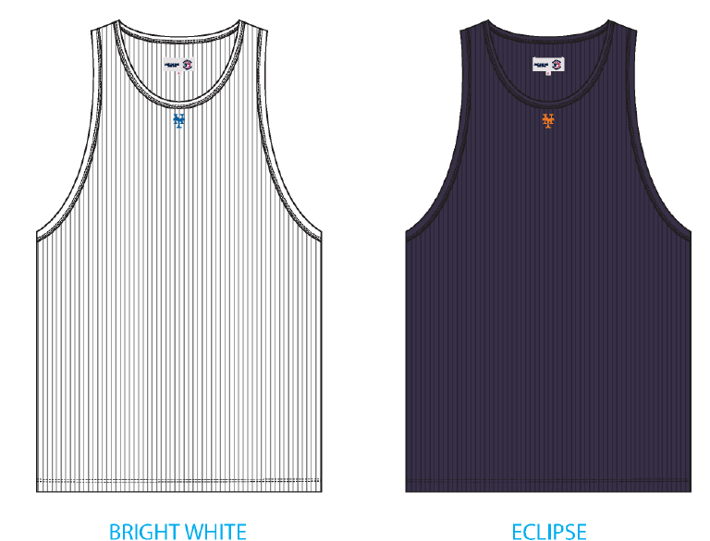
 | PHẦN D : IN / THÊU / WASH |  |  |  |  |  |  |  | PHẦN E : HÌNH
1 | IN : | IN LOGO BÊN NGOÀI THÂN SAU - IN BTP TẠI UA
 | CHẤT LƯỢNG VÀ KÍCH THƯỚC
 | MÀU VẢI | KÍCH THƯỚC | DUYỆT HÌNH IN THEO
 | BRIGHT WHITE |  | THEO STRIKE OFF APPROVED
 | JET BLACK |  | THEO STRIKE OFF APPROVED
 | THÔNG TIN ĐỊNH VỊ HÌNH IN
 |  |  | SIZE: | XS | S | M | L | XL | XXL
 | ĐỊNH VỊ HÌNH IN THÂN SAU TỪ MÉP CỔ ĐẾN MÉP LOGOTỪ GIỮA ĐƯỜNG MAY CỔ SAU ĐẾN ĐỈNH HÌNH IN |  | 1.25"W x 0.36" H | 1 in | 1 in | 1 in | 1 in | 1 in | 1 in | 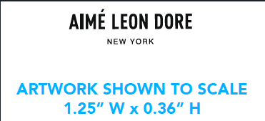
2 | THÊU: | THÊU BÁN THÀNH PHẨM THÂN TRƯỚC
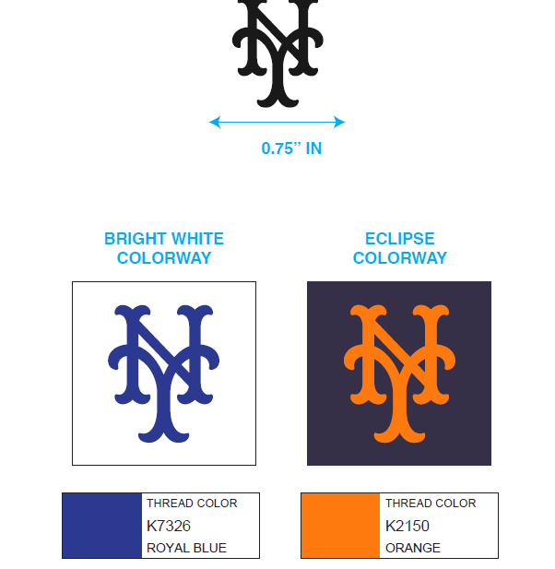
 | CHẤT LƯỢNG VÀ KÍCH THƯỚC
 | MÀU VẢI | KÍCH THƯỚC | DUYỆT HÌNH IN THEO
 | BRIGHT WHITE |  | THEO STRIKE OFF APPROVED
 | NAVY BLAZER |  | THEO STRIKE OFF APPROVED
 | THÔNG TIN ĐỊNH VỊ HÌNH IN
 |  |  | SIZE: | XS | S | M | L | XL | XXL
 | ĐỊNH VỊ HÌNH THÊU THÂN TRƯỚC TỪ MÉP CẠNH VIỀN CỔ ĐẾN CẠNH LOGO |  | 0.75'' | 1 3/8 in | 1 1/2 in | 1 5/8 in | 1 3/4 in | 1 7/8 in | 2 in
3 | WASH: | KHÔNG WASH
 | PHẦN F: LƯU Ý
1 | -CÁCH MAY THEO NHƯ ÁO MẪU + TÀI LIỆU
3 | -SỐ LƯỢNG NHÃN SIZE NHƯ SAU :
 | SIZE | XS | S | M | L | XL | 2XL | 3XL | TOTAL
 | SỐ LƯỢNG | 91 | 153 | 332 | 318 | 161 | 50 | 0 | 1105
 | VUI LÒNG ĐỌC KĨ PHẦN GÓP Ý CỦA KHÁCH HÀNG TRƯỚC KHI TIẾN HÀNH SẢN XUẤT VÀ PHẢN HỒI NẾU CÓ GÌ CHƯA HIỂU. CÁM ƠN

2. TRIM CARD
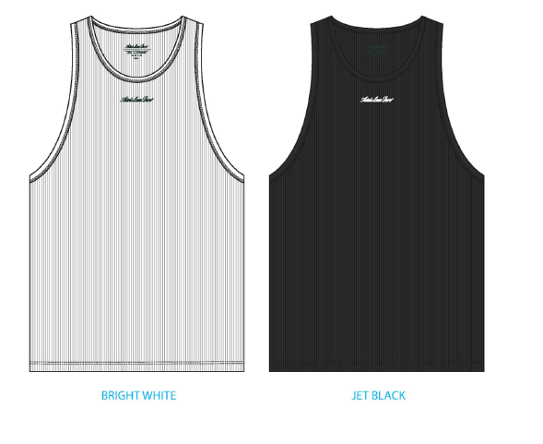
JOB NUMBER: | A15 SS25 G2735 | A15 SS25 S2734
STYLE NUMBER: | SS25CT035 | SS25CT035
STYLE NAME : | Mets_Tank_Top | Mets_Tank_Top | 0 | 0
 | BRIGHT WHITE | NAVY BLAZER
VẢI CHÍNH | BRIGHT WHITE | NAVY BLAZER
THÀNH PHẦN | TT - RIB300_RIB 2X2 100% COTTON
VẢI CHÍNH + VIỀN ÁO
CHỈ | BRIGHT WHITE | NAVY BLAZER
CHỈ 40/2 MAY CHÍNH + VẮT SỔ | K1500 | NA8913B
CHỈ 40/2 MAY NHÃN | NATURAL | NATURAL
CHỈ 40/2 DÙNG ĐỂ MAY NHÃN | BE8064
NHÃN CỜ ML02 | NATURAL | NATURAL
GẬP ĐÔI, MAY TẠI SƯỜN TRÁI NGƯỜI MẶC, TỪ LAI ÁO LÊN 7 INCH, MAY ( BÊN NGOÀI ÁO) | 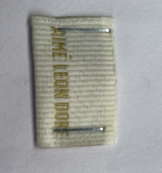
NHÃN THÀNH PHẦN 100% COTTON ALD-COO-688 | NATURAL
GẮN NHÃN BÊN TRONG ÁO, TẠI SƯỜN TRÁI NGƯỜI MẶC, TRÊN MÉP LAI 5 INCH, GIỮA 2 LỚP ÁO | 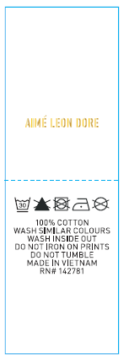
NHÃN CHÍNH ALD X MLB Genuine Merchandise Woven Main Label ALD-ML115 | WHITE
ĐÍNH 2 CẠNH DỌC NHÃN TẠI GIỮA CỔ SAU,TỪ VIỀN CỔ SAU XUỐNG 1,5CM - BÊN TRONG ÁO
NHÃN SIZE ALD X MLB Yankee Woven Size Labels, ALD-SL10
ĐÍNH BÊN PHẢI GIỮA CẠNH NHÃN CHÍNH | WHITE
THẺ BÀI ALD-T06P-A, ALD Hang Tag + MLB Genuine Merchandise Hang Tag | WHITE
THEO TÀI LIỆU ĐÓNG GÓI
UPC STICKER 2X3" | WHITE
DÁN STICKER Ở MẶT SAU TÚI, Ở GỐC TRÊN BÊN PHẢI | 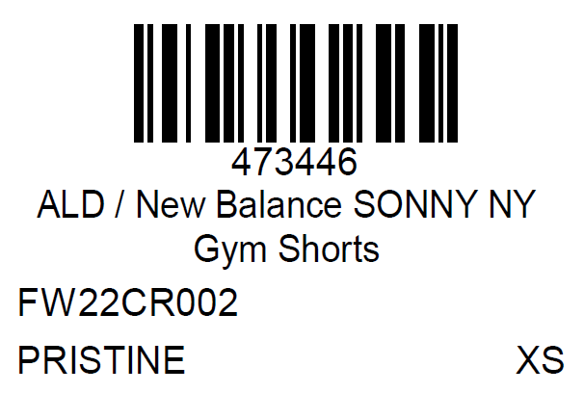
BAO NYLON ALD - 12" X 15" (RECYLCED) CODE: ALD-PB01-R | 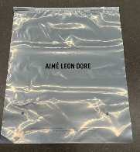 CLEAR

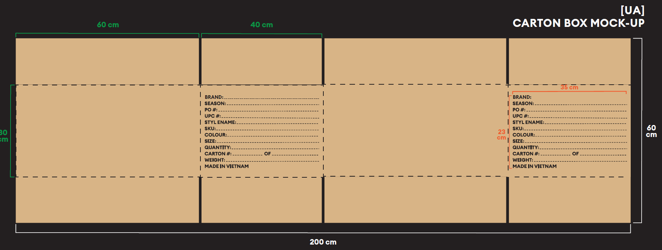
BAO BIG POLYBAG 100X120CMTHÙNG CARTON VÀTẤM LÓT THÙNG | NATURAL

